Лист1
Название | Цена | Изображение
Антенна Locus Меридиан 07AF Turbo | 595 | 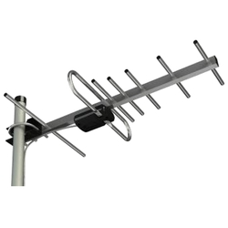
Антенна РЭМО BAS-1123-P Сатурн Digital | 1100 | 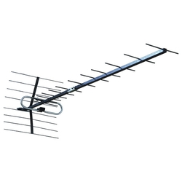
Антенна LUMAX DA2505P | 1299 | 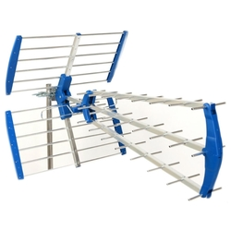
Антенна Дельта К131А.02 | 594 | 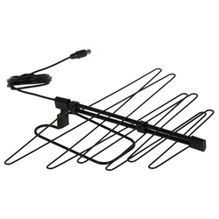
Антенна BBK DA04 | 299 | 